Rutin för blankett
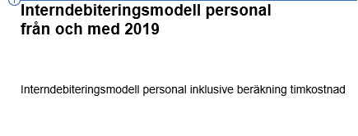
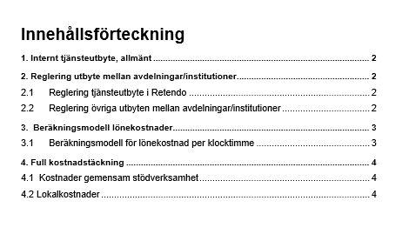
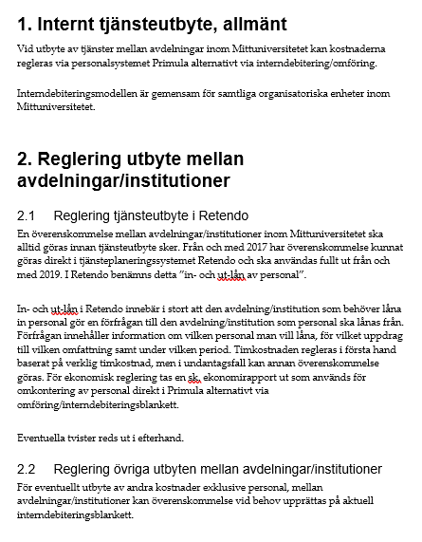
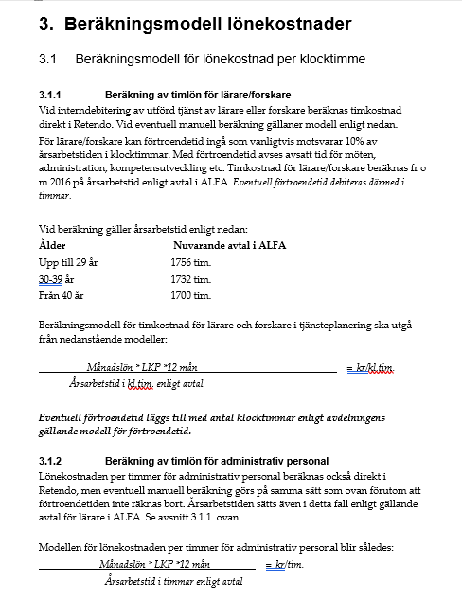
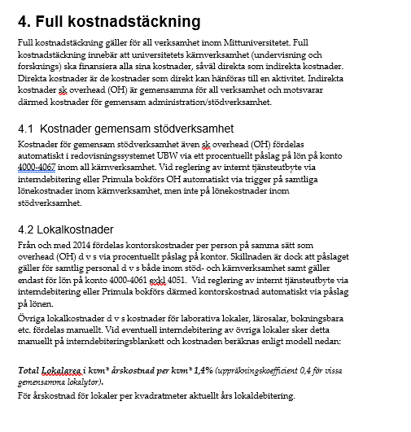
Rutiner för internt tjänsteutbyte
Se även gällande dokumentation för interndebiteringsmodell.

Blanketten för internt debiteringsunderlag används för:
* Betalning vid in- och ut-lån av personal som överenskommits i tjänsteplaneringssystemet Retendo
Modell för manuell beräkning av timkostnad se separat flik

* Interndebitering av övriga kostnader exkl personal
Övre delen av blanketten kan användas för godkännande av överenskommelse, innan debitering
Nedre delen av blanketten används vid betalning/omföring av kostnader

aktuell interndeibteringsmodell på medarbetarsidor | Bokslut och månadsrapporteringar | miun.se

